Sheet1
2026年月饼礼盒报价明细重庆康莱德酒店
礼盒名称 | 参数 | 图片 | 数量 | 不含税单价 | 税率 | 含税单价 | 总价
月饼礼盒 | 外盒：尺寸340*200*230mm（不含提手高度），5毫米厚防潮高密度板，高档PU双色皮，盒盖长绒绒布，盒内全包长绒绒布，内盒用工业纸板裱长绒绒布，上层加珍珠棉植绒布，盒内全用同色长绒绒布，卡盒：300g白卡纸4+1印刷模切成形，挂牌高档pu双色皮对裱，烫金，小熊高档pu双色皮对裱，加硬固定成形，每个盒子放干燥剂，成品装袋装箱。含设计打样费5000元 | 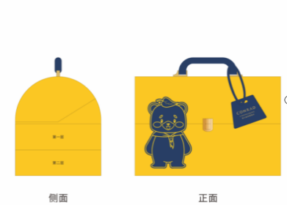 | 1000 | 0.00 | 13% | 0 | 0
合计 |  |  |  |  |  |  | 0

